Ficha Técnica
PLANILLA DE DATOS GARANTIZADOS |  |  |  | 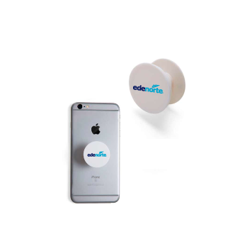

Soporte para Celulares |  |  |  | CÓDIGO | 2016274
 |  |  |  | FECHA REVISIÓN | 2020-11-16
 |  |  |  | ÁREA ESPECIALISTA: GERENCIA DE MERCADEO

DESCRIPCIÓN SAP: Soporte para Celulares
ITEM | DATOS | UNIDAD | PEDIDO |  | COMENTARIO
1 | Empresa proveedora | … | (*)
2 | Fabricante | … | (*)
3 | Marca | … | (*)
4 | Modelo | … | (*)
5 | País de origen | … | (*)
6 | Norma de fabricación y ensayos | … | (N/A)
7 | Embalaje | … | (*)
8 | Garantía |  | (N/A)
9 | Dimensiones
10 | Impresión de sticker
10.1 | Ancho | Pulgadas | 1
10.2 | Alto | Pulgadas | 1
10.3 | Tipo de Impresión | … | Inkjet
10.4 | Colores de Impresión General | … | CMYK full color
10.5 | Lados de Impresión |  | Tiro (a un solo lado)
10.6 | Fondo |  | Transparente
10.7 | Colores del Logo Edenorte | Pantone | Azul Oscuro: 2758C Azul Claro: 312C
10.8 | Color sticker | RGB | Rosado #C08081
11 | Material |  | Plástico con adhesivo para sostener el celular
12 | Color de soporte de celular | RGB | Blanco #FFFFFF
13 | Terminación |  | Impresión en Vinyl Adhesivo troquelado
14 | Diseño de stickers |  | Según Arte Anexo (Ver Pestaña)
15 | Muestra del Artículo |  | Si, se requiere.
(*) A indicar por el oferente
(**) Timbrado en el material en alto o bajo relieve
 | 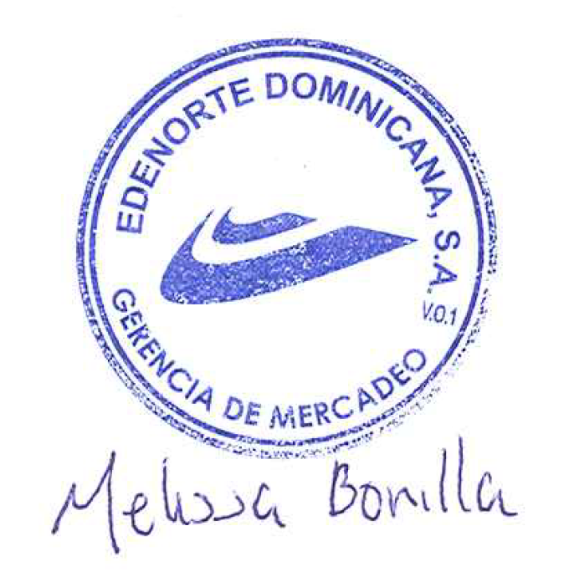
 |  |  |  | Fecha de la oferta

 | Melissa Bonilla Castillo |  |  | Nombre y firma del oferente
 | Diseñador Gráfico
COMENTARIOS:
1- Este material cumplirá con todas las indicaciones detalladas en la especificación técnica correspondiente. 2- En caso de haber una solicitud adicional por parte de La Distribuidora o que el Fabricante entienda deba entregar información adicional, para la correcta evaluación de la propuesta, se deberá hacer por escrito y anexado a esta planilla de Datos Garantizados.

